상품제안서
락앤락 육각 스파이더 진공 텀블러 400ml | 상품코드: F32391

 |  |  |  |  |  |  | 02-412-0044 | www.easy1.co.kr
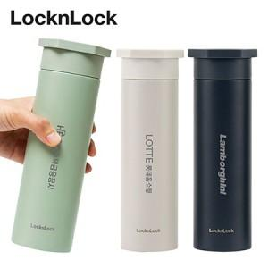

【상세/제작정보】

【인쇄/포장옵션】 | 실크, 레이저, 컬러필름인쇄 / 포장지포장

【공급단가】 | 수량 | 40~ | 100~ | 500~ | 1,000~ | 3,000~
*VAT별도 | 단가 | 11,640원 | 11,900원 | 11,100원 | 10,900원 | 10,700원

【상품 URL】 | https://easy1.co.kr:443/src/goods_detail.php?gdno=32391

